任意継続保険
家族を引き続き扶養する場合は「健康保険被扶養者（異動）届」「被扶養者現況届」、その他の添付書類も提出してください。（その他の添付書類はオムロン健保HPをご確認ください。）
（注）OCR(文字認識)処理をするため、３つの四角い画像は動かさずに印刷してください。

常務理事
事務長
担 当
被保険者氏名：
氏名を入力する場合は押印してください（自署の場合は押印不要）
証記号、証番号：
お手元の保険証を確認してください
最終事業所：
会社名およびロケを記入してください
資格喪失日：
退職日の翌日を記入してください
例1）R2.9.20退職の場合
→R2.9.21資格喪失
例2）R2.9.30退職の場合
→R2.10.1資格喪失
住所：
住民票住所と郵送物送付先住所(※)を記入してください。
(※住民票と同じなら「同上」と記入)
メールアドレス：
退職後連絡の取れるメールアドレスを記入してください
再就職日が決まっている場合は記入してください
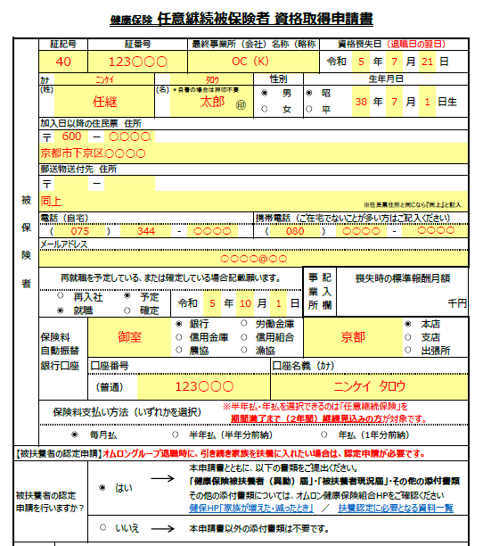
※右記の【記入例】をご参照のうえ必要事項を記入ください。 |  |  |  |  |  |  |  |  |  |  |  |  |  |  |  |  |  |  |  |  |  |  | 【記入例】
※A4サイズで印刷してオムロン健康保険組合（退職日以前は各社総務部門）へ提出ください。
オムロン健康保険組合理事長 御中
下記のとおり任意継続被保険者制度加入の申請をいたします。

申請日 |  | 令和 |  |  |  | 年 |  |  | 月 |  | 日

健康保険 任意継続被保険者 資格取得申請書

＊自署の場合は押印不要
被 保 険 者 | 証記号 |  |  | 証番号 |  |  |  |  |  | 最終事業所（会社）名称（略称可） |  |  |  |  |  | 資格喪失日（退職日の翌日）
 |  |  |  |  |  |  |  |  |  |  |  |  |  |  |  | 令和 |  | 年 |  | 月 |  | 日
 | ｶﾅ |  |  |  |  |  |  |  |  |  |  | 性別 |  |  | 生年月日
 | (姓) |  |  |  |  |  |  | (名) |  |  |  |  | 男 |  |  | 昭 |  | 年 |  | 月 |  | 日生
㊞
 |  |  |  |  |  |  |  |  |  |  |  |  | 女 |  |  | 平
 | 加入日以降の住民票 住所
 | 〒 |  |  | ー

 | 郵送物送付先 住所
 | 〒 |  |  | ー
※住民票住所と同じなら『同上』と記入
 | 電話（自宅） |  |  |  |  |  |  |  |  |  |  | 携帯電話（ご在宅でないことが多い方はご記入ください）
 | （ |  |  |  | ） |  |  |  | - |  |  | （ |  |  |  | ） |  |  | -
 | メールアドレス

 | 再就職を予定している、または確定している場合記載願います。 |  |  |  |  |  |  |  |  |  |  |  |  |  | 記入欄 事業所 |  | 喪失時の標準報酬月額
 |  |  | 再入社 |  |  |  | 予定 |  | 令和 |  | 年 | 月 |  | 日 |  |  | 千円
 |  |  | 就職 |  |  |  | 確定
 |  |  |  |  |  |  |  |  |  | 銀行 |  | 労働金庫 |  |  |  |  |  |  |  |  | 本店
 | 保険料 |  |  |  |  |  |  |  |  | 信用金庫 |  | 信用組合 |  |  |  |  |  |  |  |  | 支店
 | 自動振替 |  |  |  |  |  |  |  |  | 農協 |  |  |  |  |  |  |  |  |  |  | 出張所
 | 銀行口座 |  |  | 口座番号 |  |  |  |  |  |  |  |  | 口座名義（ｶﾅ）
⦿選択ボタンのチェックを取り消したい場合は、選択ボタンを右クリック→「コントロールの書式設定」→「コントロール」→「値」をオフにしてください。
 |  |  |  | （普通）
 | 保険料支払い方法（いずれかを選択） |  |  |  |  |  |  |  |  |  | ※半年払・年払を選択できるのは｢任意継続保険｣を
 |  |  |  |  |  |  |  |  |  |  | 期間満了まで（2年間）継続見込みの方が対象です。
 |  |  |  | 毎月払 |  |  |  |  |  | 半年払（半年分前納） |  |  |  |  |  |  | 年払（1年分前納）

【被扶養者の認定申請】オムロングループ退職時に、引き続き家族を扶養に入れたい場合は、認定申請が必要です。
被扶養者の認定 申請を行いますか？ |  |  |  | はい |  |  |  |  |  | 本申請書とともに、以下の書類をご提出ください。
 |  |  |  |  |  |  |  |  |  | 「健康保険被扶養者（異動）届」・「被扶養者現況届」・その他の添付書類
 |  |  |  |  |  |  |  |  |  | その他の添付書類については、オムロン健康保険組合HPをご確認ください
 |  |  |  |  |  |  |  |  |  | 健保HP「家族が増えた・減ったとき」 |  |  |  |  |  | ／ | 扶養認定に必要となる資料一覧
 |  |  |  | いいえ |  |  |  |  |  | 本申請書以外の添付書類は不要です。

備考
（注） |  |  |  |  |  |  |  |  |  |  |  |  |  |  |  | （健保記入欄）
1. 申請できるのは喪失前被保険者期間が継続して2ヶ月以上あること。
2. 提出期限は喪失後20日以内。 |  |  |  |  |  |  |  |  |  |  |  |  |  |  | 資格取得日 |  |  | 年 |  | 月 |  | 日
3. 振込口座は給付が生じた時に必要となるため、必ず記入のこと。
4. オムロン再入社または就職が確定している時は、再雇用・就職予定日欄に 記入のこと。（保険料徴収を停止するため） |  |  |  |  |  |  |  |  |  |  |  |  |  |  | 資格喪失日 |  |  | 年 |  | 月 |  | 日
5. 連絡事項等は備考欄に記入のこと。 |  |  |  |  |  |  |  |  |  |  |  |  |  |  | 喪失時の標準報酬月額 |  |  |  |  |  |  | 千円

任意継続被保険者証 記号・番号 |  |  |  |  |  | 40－ |  |  |  |  |  |  |  |  | 任継取得時の報酬月額 |  |  |  |  |  |  | 千円

